Ark1
 | Avrenning og beregning delnedbørsfelt lilla

Avrenning mot grusvei innenfor delnedbørsfelt med rasjonell formel

Avrenningskoeffisient for området med avrenning mot grusvei |  |  |  |  |  | For å finne I
Areal hektar | arealdekke | avrenningskoeffisient |  | for å finne konsentrasjonstid min
0.012 | Grusvei | 0.7 |  | L | 64 | m
0.063 | Plen, eng, dyrket mark | 0.4 |  | H | 4 | (høyest kvote 57 og laveste 53)
tot areal | c-midlere | c-midlere (med 20%) |  | tc | 19 | min
0.075 | 0.45 | 0.54 |  | Se i tabell og graf returperiode 50år og min 19 min

Q | C-midlere | I (returperiode 50 år) | A | Kf
7 | 0.54 | 130 | 0.075 | 1.4
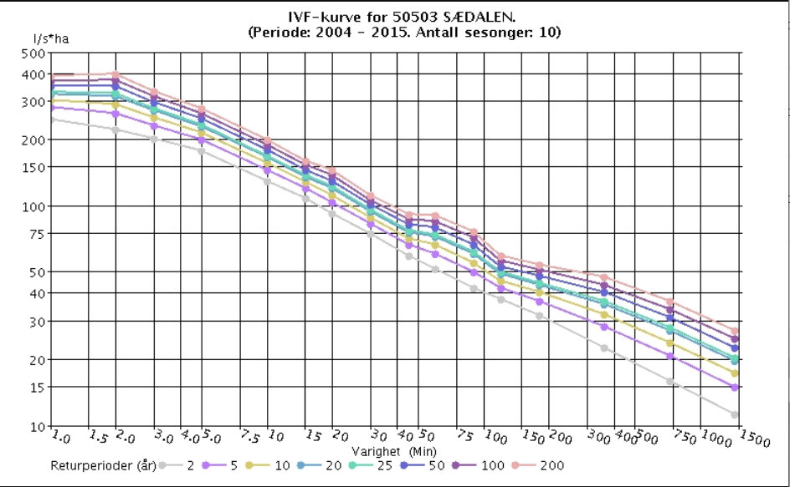
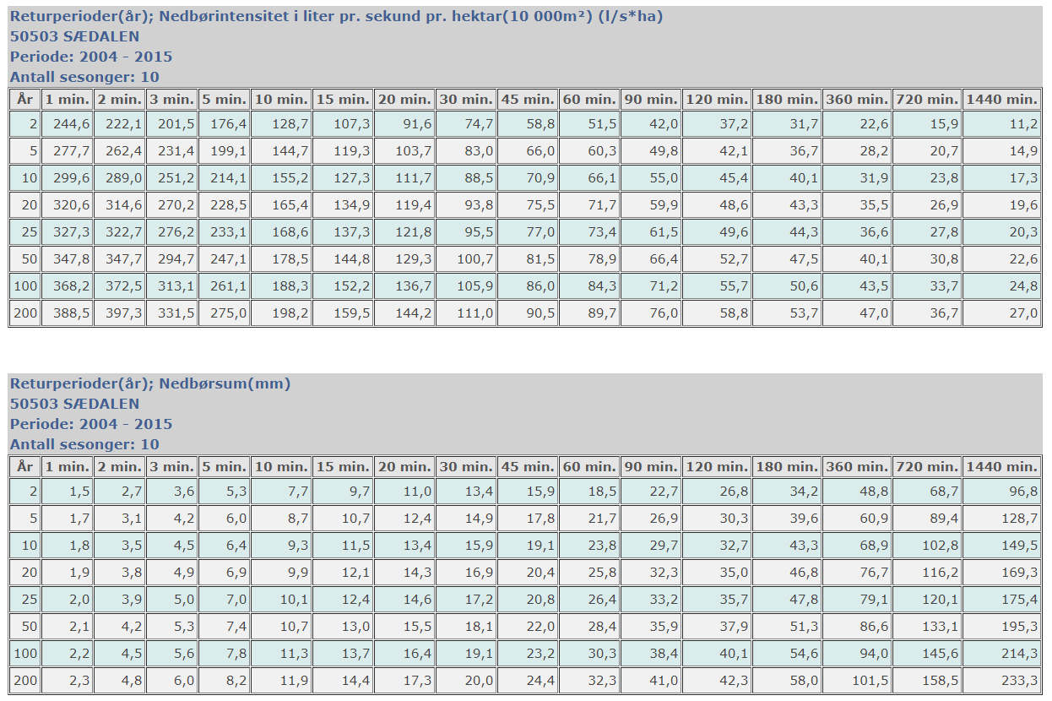

Kapasitetsberegning

Grøft langs grusvei
L | 60.2 |  | Finne areal grøftetverrsnitt og R |  | del 4 vest
laveste kvote | 51 |  | Trapes med skråvinkel 26,5 grader (1:2) |  | formler
høyeste kvote | 53 |  | sin 26,5= | 0.40434 | A=1/2(a+b)*h
Ujevnsteinkleding M | 30 |  | h | 0.07 | O=a+b+c+d
I | 0.03 |  | a | 0.05 | x^2=c^2+h^2
Areal grøftetverrsnitt (trapes) | 0.017 |  | c | 0.17 | b=2*x+a
R = A/ (Våt omkrets) | 0.041821943904 |  | x | 0.19 | c og d =h/sin(39
kapasitet vannføring Q | 11 |  | b | 0.42
Vannhastighet (grøft 0,15x0,2) | 0.7 |  | A | 0.017

Avrenning innenfor hele lilla nedbørsfelt beregnet med rasjonell formel

lilla nedbørsfelt før grusvei |  |  |  |  |  | For å finne I
Areal hektar | arealdekke | avrenningskoeffisient |  | for å finne konsentrasjonstid min
0.2104 | Park, plen, eng, dyrket mark | 0.3 |  | L | 125 | m
 |  |  |  | H | 14 | (høyest kvote 57 og laveste 43) | m
0.1333 | Eneboligområde | 0.7 |  | tc | 20 | min
0.0163 | Asfalt vei | 0.9 |  | Se i tabell og graf returperiode 20år og min 20 min
 | Grusveier | 0.7

sum areal | C-midlere
0.36 | 0.48

Q | C | I | A | Kf
28.6 | 0.48 | 119.4 | 0.360 | 1.4

lilla nedbørsfelt etter grusvei |  |  |  |  |  | For å finne I
Areal hektar | arealdekke | avrenningskoeffisient |  | for å finne konsentrasjonstid min
0.20 | Park, plen, eng, dyrket mark | 0.3 |  | L | 125 | m
0.13 | Eneboligområde | 0.7 |  | H | 14 | (høyest kvote 57 og laveste 43) | m
0.0163 | Asfalt vei | 0.9 |  | tc | 20 | min
0.01 | Grusveier | 0.7 |  | Se i tabell og graf returperiode 20år og min 20 min
Sum areal | C-midlere | cmidlere (med 25%)
0.36 | 0.49 | 0.61

Q | C | I | A | Kf
29.4 | 0.49 | 119.4 | 0.360 | 1.4

